EP-001394
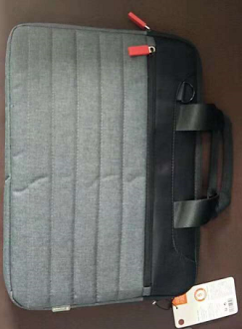
香 港 东 兴 旺 实 业 有 限 公 司
HK EASTERN-PRO INDUSTRIES LIMITED
成 本 估 价 单
客 户 | {{customerName}} | 业 务 |  | 图片
品 名 | {{remark}} | 款 号 | {{code}}
产品尺寸 | {{size}} | 订单号
备注：报价按ROHS环保要求

